Meilensteintrendanalyse
Erfassung der Meilensteine
Erläuterungen: Pro Berichtszeitpunkt eine Spalte.
Pro Meilenstein eine Zeile.
Zeile "Trennlinie Vergangenheit" nicht löschen.
 | Trennlinie Vergangenheit | 2020-12-31 | 2021-06-30 | 2021-12-31 | 2022-06-30 | 2022-12-31
 | Projektfreigabe | 2021-03-31 | 2021-03-31
 | Abnahme Grobkonzept | 2021-09-30 | 2021-11-15 | 2021-11-30
 | Freigabe Realisierung | 2021-09-30 | 2021-12-31 | 2021-12-31
 | Zuschlag erteilt | 2021-12-31 | 2022-03-31 | 2022-04-30 | 2022-08-15 | 2022-08-31
 | Abnahme System | 2022-11-30 | 2022-12-31 | 2022-12-31 | 2023-06-30 | 2023-06-30
 | Abschluss Rollout | 2023-06-30 | 2023-06-30 | 2023-06-30 | 2023-12-31 | 2023-12-31
 | Abschluss | 2023-12-31 | 2023-12-31 | 2023-12-31 | 2024-06-30 | 2024-06-30

Grafik Meilensteintrendanalyse
 | Trennlinie Vergangenheit |  | Projektfreigabe |  | Abnahme Grobkonzept |  | Freigabe Realisierung |  | Zuschlag erteilt |  | Abnahme System |  | Abschluss Rollout |  | Abschluss
12/31/2020 | 12/31/2020 | 3/31/2021 | 12/31/2020 | 9/30/2021 | 12/31/2020 | 9/30/2021 | 12/31/2020 | 12/31/2021 | 12/31/2020 | 11/30/2022 | 12/31/2020 | 6/30/2023 | 12/31/2020 | 12/31/2023 | 12/31/2020
6/30/2021 | 6/30/2021 | 3/31/2021 | 6/30/2021 | 11/15/2021 | 6/30/2021 | 12/31/2021 | 6/30/2021 | 3/31/2022 | 6/30/2021 | 12/31/2022 | 6/30/2021 | 6/30/2023 | 6/30/2021 | 12/31/2023 | 6/30/2021
12/31/2021 | 12/31/2021 |  | 12/31/2021 | 11/30/2021 | 12/31/2021 | 12/31/2021 | 12/31/2021 | 4/30/2022 | 12/31/2021 | 12/31/2022 | 12/31/2021 | 6/30/2023 | 12/31/2021 | 12/31/2023 | 12/31/2021
6/30/2022 | 6/30/2022 |  | 6/30/2022 |  | 6/30/2022 |  | 6/30/2022 | 8/15/2022 | 6/30/2022 | 6/30/2023 | 6/30/2022 | 12/31/2023 | 6/30/2022 | 6/30/2024 | 6/30/2022
12/31/2022 | 12/31/2022 |  | 12/31/2022 |  | 12/31/2022 |  | 12/31/2022 | 8/31/2022 | 12/31/2022 | 6/30/2023 | 12/31/2022 | 12/31/2023 | 12/31/2022 | 6/30/2024 | 12/31/2022

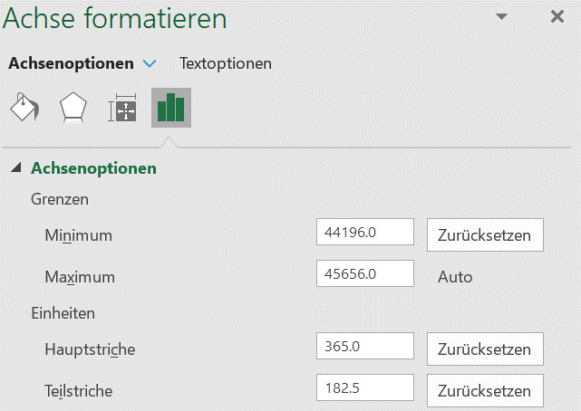

Definition der Datenreihen 1. Recht-Klick aufs Diagramm, "Daten auswählen".
2. Für jeden Meilenstein eine Datenreihe hinzufügen oder eine bestehende Datenreihe bearbeiten:
- Reihenname auswählen
- Werte der Reihe X auswählen (immer die erste Zeile in der Tabelle)
- Werte der Reihe Y auswählen
3. Bei einem neuen Berichtzeitpunkt (neue Spalte in der Tabelle oben) muss jede Datenreihe bearbeitet werden: Werte der Reihe X und Werte der Reihe Y müssen manuell angepasst werden. Das gilt auch für die Datenreihe "Trennlinie".

Formatierung der Datenreihen
1. Recht-Klick auf eine Datenreihe im Diagramm, "Datenreihen formatieren"
2. Stil, Farbe usw. der Linie und der Markierungen konfigurieren.
Achsenformatierung
1. Recht-Klick auf der Beschriftung der Achse, "Achse formatieren"
2. Minimum- und Maximum-Grenzen der X- und Y-Achsen manuell festlegen. Excel erwartet dabei numerische Werte (Einheit = Tag). S. kleine Hilfstabelle rechts für die Konvertierung aus einem Datum.

 |  |  |  |  |  |  | Hilfsberechnungen für die Achsenformatierung
 |  |  |  |  |  |  | Datum | Num. Wert
 |  |  |  |  |  |  | 2020-12-31 | 44196
 |  |  |  |  |  |  | 2022-12-31 | 44926
 |  |  |  |  |  |  | 2023-06-30 | 45107
 |  |  |  |  |  |  |  | 0
 |  |  |  |  |  |  |  | 0

Kostenentwicklung
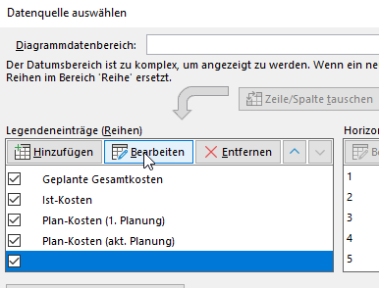
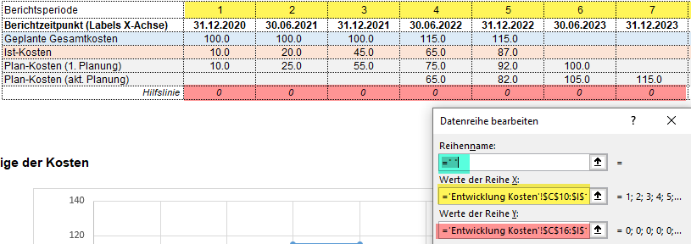
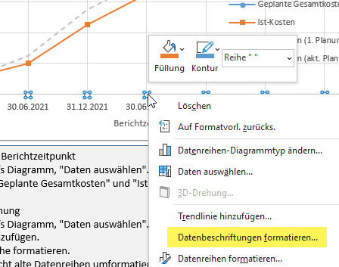
Erfassung der Finanzdaten (alle Zahlen in Mio. CHF)
Zeile "Hilfslinie" nicht löschen. Sie ist nötig für die Labels der X-Achse (unsichtbare Datenreihe mit Datenbeschriftungen).
Bei einem neuen Berichtzeitpunkt
1. Werte hinzufügen auf Zeilen Berichtsperiode, Berichtzeitpunkt
2. Wert hinzufügen auf Zeile Geplante Gesamtkosten
3. Wert hinzufügen auf Zeile Ist-Kosten
Bei einer Neuplanung
1. Neue Zeile hinzufügen
2. Bezeichnungen der Plan-Kosten-Zeilen anpassen
3. Bei Bedarf (Projektverlängerung) neue Spalten hinzufügen und bezeichnen
4. Werte gemäss Neuplanung eintragen.
5. Auch Zeile Hilfslinie verlängern.
 | Berichtsperiode | 1 | 2 | 3 | 4 | 5 | 6 | 7
 | Berichtzeitpunkt (Labels X-Achse) | 2020-12-31 | 2021-06-30 | 2021-12-31 | 2022-06-30 | 2022-12-31 | 2023-06-30 | 2023-12-31
 | Geplante Gesamtkosten | 100.0 | 100.0 | 100.0 | 115.0 | 115.0
 | Ist-Kosten | 10.0 | 20.0 | 45.0 | 65.0 | 87.0
 | Plan-Kosten (1. Planung) | 10.0 | 25.0 | 55.0 | 75.0 | 92.0 | 100.0
 | Plan-Kosten (akt. Planung) |  |  |  | 65.0 | 82.0 | 105.0 | 115.0
 | Hilfslinie | 0 | 0 | 0 | 0 | 0 | 0 | 0

Grafik zur Kostenentwicklung

 | Geplante Gesamtkosten | Ist-Kosten | Plan-Kosten (1. Planung) | Plan-Kosten (akt. Planung)
1 | 100.0 | 10.0 | 10.0 |  | 0
2 | 100.0 | 20.0 | 25.0 |  | 0
3 | 100.0 | 45.0 | 55.0 |  | 0
4 | 115.0 | 65.0 | 75.0 | 65.0 | 0
5 | 115.0 | 87.0 | 92.0 | 82.0 | 0
6 |  |  | 100.0 | 105.0 | 0
7 |  |  |  | 115.0 | 0

Bei einem neuen Berichtzeitpunkt
1. Recht-Klick aufs Diagramm, "Daten auswählen".
2. Datenreihen "Geplante Gesamtkosten" und "Ist-Kosten" bearbeiten
Bei einer Neuplanung
1. Recht-Klick aufs Diagramm, "Daten auswählen".
2. Datenreihe hinzufügen.
3. Neue Datenreihe formatieren.
4. Wenn gewünscht alte Datenreihen umformatieren.
5. "Hack" für die Labels der X-Achse (s. unten)
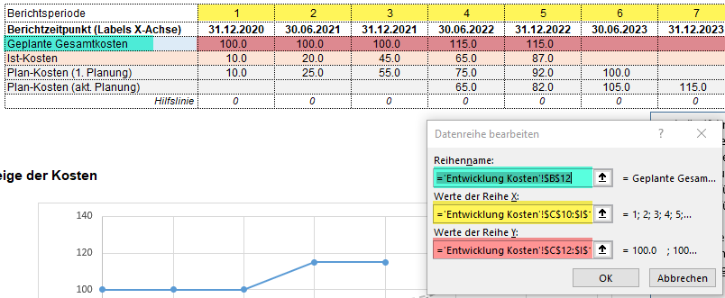

Einstellungen der Labels für die X-Achse
Die Labels sind in der Zeile "Berichtzeitpunkt" der Tabelle definiert. Man kann Zellen leer lassen.
Diese Labels werden als Datenbeschriftungen für eine unsichtbare Datenreihe auf der X-Achse angezeigt.
Hier die Schritte für eine Anpassung:
1. Die unsichtbare und bezeichnungslose Datenreihe bearbeiten (wie für eine normale Datenreihe, die Y-Werte (überall 0) befinden sich in der Zeile Hilfslinie.
2. Recht-Klick auf einem Punkt dieser Datenreihe, "Datenbeschriftung formatieren" wählen.
3. In den Beschriftungsoptionen Option "Wert aus Zellen" selektieren und "Bereich auswählen".
4. Die richtigen Zellen der Zeile Berichtzeitpunkt als Bereich auswählen.

